2
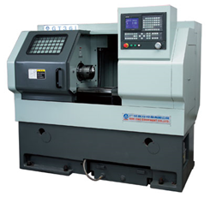
Общая информация
Название: | ЧПУ Вальцовки
id | 1
Кол-во датчиков | 3
Ссылка на фото

Общее описание | Разработчик: Станок предназначен для вальцовки пальцев самурай

ФИО, производившего ремонт\обслуживание | Отметка времени | Наименование станка № позиции (согласно перечню) | Дата\Время поломки | Дата\Время завершения работ | Работа выполнена? | Описание | Расходные комплектующие
 |  | adele4ka471@gmail.com

